From6
 |  |  |  |  |  |  | Weiserflächen Schutzwald
 |  |  |  |  |  |  | NaiS Formular 6 - Protokoll Folgeaufnahme

Gemeinde / Ort: |  | Sörenberg / Flühli; Haglere |  |  |  | Folgeaufnahme Nr.: | 8
Weiserfläche Nr.: |  | 12 |  |  | Datum letzte Folgeaufnahme: |  | 2021-09-15
BearbeiterIn: |  | Urs Felder, Joel Murpf, Fabian Stofer |  |  | Datum aktuelle Folgeaufnahme: |  | 2023-09-19

1. Ausgangslage

Ist auf der Weiserfläche gegenüber der letzten Auf- nahme eine wesentliche Veränderung feststellbar? |  |  |  | ja | (Neuansprache mit Form. 2 --> siehe Rückseite)
 |  |  |  | nein | (herkömmliche Folgeaufnahme mit Form. 6)

2. Aspekt

 | Gegenüber der letzten Aufnahme hat sich auf der Fläche etwas verändert, nämlich: (falls lokalisierbar Eintrag auf Skizze, Rückseite)
 | Bei FS1 sind ca. 5-6 kl. Fi-Anwuchs in Heidelbeeren sichtbar, VoBe stark verbissen,
 | Bei FS2 wächst Fi üppig auf

 | Die Veränderungen haben einen Einfluss auf die Fragestellungen, nämlich:

 | Die Fläche war von einem Naturereignis betroffen
 | Ereignis: |  |  | Datum
 | Auswirkung(en)

 | Die nähere Umgebung der Fläche war von einem Naturereignis betroffen
 | Ereignis: |  |  | Datum
 | Auswirkung(en)

3. Ausgeführte Routinemassnahmen |  |  |  | 4. Bemerkungen, besondere Feststellungen

 | neue Fotos gemacht (Standort?) |  |  | FS2
 | Fotostandorte nachmarkiert
 | Grenzen nachmarkiert
 | andere Routinemassnahmen

5. Notiz für die nächste Folgeaufnahme
Für 2024/25 soll eine feiner Eingriff (Kammerung / Rottenpflege + Mischungsregulierung) zu planen, Weiserfläche vorab mit FB SW
anzeichnen, Fällen/Entrinden (3-4 Löcher, Moderholz) vs. Seilbahn vs. Heli
Markierung FS und Grenzen mit blau

Ort, Datum: |  |  |  | BearbeiterIn:

Schüpfheim, 19.09.2023 |  |  |  | Fabian Stofer

NaiS / Formular 6 / Kanton Luzern |  |  | Folgeaufnahmen Weiserflächenkonzept Kanton Luzern Rückseite
Gemeinde / Ort: |  | Sörenberg / Flühli; Haglere |  |  |  | Folgeaufnahme Nr.: | 8
Weiserfläche Nr.: |  | 12 |  |  | Datum letzte Folgeaufnahme: |  | 2021-09-15
BearbeiterIn: |  | Urs Felder, Joel Murpf, Fabian Stofer |  |  | Datum aktuelle Folgeaufnahme: |  | 2023-09-19

Situationsskizze (Eintrag von festgestellten Veränderungen auf der Fläche):
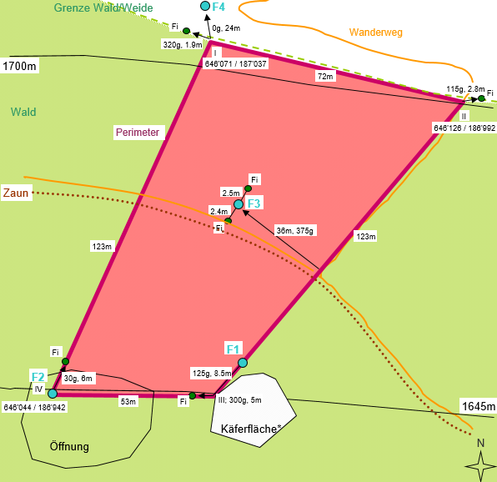

Checkliste: wann ist eine Neuansprache der Fläche notwendig?
Generell: Zustand und / oder Entwicklung haben sich so verändert, dass das Formualr 2 korrigiert werden muss.

folgende Punkte können Grund für eine Neuansprache mit Formular 2 sein:

 | deutlich sichtbare Veränderungen am Bestand bsp. durch ein Sturmereignis (>20 % der Bäume geworfen)
 | massive Schäden durch Schneedruck
 | die erwartete Entwicklung der Fläche wird grundlegend verändert
 | massive Schäden durch Wildverbiss (bsp. die Ta-Verjüngung ist stark gefährdet)
 | massive Schäden durch Steinschlag
 | die Fläche oder ein Teil davon wurde von einem Rutsch stark verändert
 | starker Käferbefall
 | eine forstliche Massnahme wurde ausgeführt (bsp. Holzschlag, Pflegeeingriff, Pflanzung)
 | das Bestandesbild hat sich stark verändert
 | die Waldfunktion hat sich verändert
 | eine eingetretene Veränderung hat einen wesentlichen Einfluss auf die vorliegende Fragestellung
 | die Baumartenzusammensetzung hat sich wesentlich verändert (Naturereignis, Holzschlag, Pflanzung)

